DataVendas
Data | Vendas
01/07/2019 | 45
02/07/2019 | 46
03/07/2019 | 48
04/07/2019 | 43
05/07/2019 | 45
06/07/2019 | 10
07/07/2019 | 13
08/07/2019 | 51
09/07/2019 | 45
10/07/2019 | 47
11/07/2019 | 43
12/07/2019 | 53
13/07/2019 | 11
14/07/2019 | 13
15/07/2019 | 46
Numero de livros vendidos por dia (07/2019)
16/07/2019 | 51
17/07/2019 | 52
18/07/2019 | 54
19/07/2019 | 47
20/07/2019 | 10
21/07/2019 | 10
22/07/2019 | 48
23/07/2019 | 53
24/07/2019 | 51
25/07/2019 | 54
26/07/2019 | 52
27/07/2019 | 50
28/07/2019 | 12
29/07/2019 | 11
30/07/2019 | 50
31/07/2019 | 51
01/08/2019 | 54
02/08/2019 | 53
03/08/2019 | 55
04/08/2019 | 11
05/08/2019 | 13
06/08/2019 | 54
07/08/2019 | 57
08/08/2019 | 58
09/08/2019 | 49
10/08/2019 | 51
11/08/2019 | 10
12/08/2019 | 10
13/08/2019 | 49
14/08/2019 | 47
15/08/2019 | 55

Dias úteis
Vendas em R$ vs. Mês
Mês | Vendas em R$ | Dias úteis | Vendas por dia uteis
01/01/2019 | 1215 | 22 | 55.23
01/02/2019 | 1215 | 20 | 60.75
01/03/2019 | 1300 | 20 | 65.00
01/04/2019 | 1450 | 21 | 69.05
01/05/2019 | 1600 | 22 | 72.73
01/06/2019 | 1600 | 20 | 80.00
01/07/2019 | 1950 | 23 | 84.78
01/08/2019 | 2000 | 22 | 90.91
01/09/2019 | 2000 | 21 | 95.24
01/10/2019 | 2300 | 23 | 100.00
01/11/2019 | 2100 | 20 | 105.00
01/12/2019 | 2300 | 21 | 109.52
01/01/2020 | 2500 | 22 | 113.64
01/02/2020 | 2300 | 19 | 121.05
01/03/2020 | 2800 | 22 | 127.27
01/04/2020 | 2700 | 20 | 135.00
01/05/2020 | 2800 | 20 | 140.00
01/06/2020 | 3200 | 22 | 145.45
01/07/2020 | 3500 | 23 | 152.17
Vendas por dia uteis vs. Mês
01/08/2020 | 3350 | 21 | 159.52

Correcao
Numero de acessos ao longo do mês
Data | Acessos
01/07/2020 | 50
02/07/2020 | 51
03/07/2020 | 53
04/07/2020 | 203
05/07/2020 | 127.5
06/07/2020 | 52
07/07/2020 | 53
08/07/2020 | 54
09/07/2020 | 55
10/07/2020 | 130
11/07/2020 | 205
12/07/2020 | 204
13/07/2020 | 51
14/07/2020 | 50
15/07/2020 | 52.5
16/07/2020 | 55
17/07/2020 | 54
18/07/2020 | 207
19/07/2020 | 201
20/07/2020 | 53
Numero de acessos por mês
Numero de acessos por mes corrigido por FDS
21/07/2020 | 54
22/07/2020 | 52
23/07/2020 | 51
24/07/2020 | 50
25/07/2020 | 208
26/07/2020 | 203
27/07/2020 | 50
28/07/2020 | 51
29/07/2020 | 53
30/07/2020 | 54
31/07/2020 | 51
01/08/2020 | 208
02/08/2020 | 209
03/08/2020 | 51
04/08/2020 | 52
05/08/2020 | 53
06/08/2020 | 54
07/08/2020 | 55
08/08/2020 | 209
09/08/2020 | 205
10/08/2020 | 50
11/08/2020 | 58
12/08/2020 | 51
13/08/2020 | 52
Aceleração vs. Mês
14/08/2020 | 53
Velocidade num de acessos x Mês
15/08/2020 | 51

Mês | Acessos | Número de FDS | Acesso por FDS | Velocidade | Aceleração
01/01/2019 | 880 | 8 | 110
01/02/2019 | 1680 | 8 | 210 | 100
01/03/2019 | 3200 | 10 | 320 | 110 | 10.0
01/04/2019 | 3840 | 8 | 480 | 160 | 50.0
01/05/2019 | 5000 | 8 | 625 | 145 | -15.0
01/06/2019 | 9000 | 10 | 900 | 275 | 130.0
01/07/2019 | 9000 | 8 | 1125 | 225 | -50.0
01/08/2019 | 13000 | 9 | 1444.44 | 319.44 | 94.4
01/09/2019 | 17000 | 9 | 1888.89 | 444.44 | 125.0
01/10/2019 | 18550 | 8 | 2318.75 | 429.86 | -14.6
01/11/2019 | 25000 | 9 | 2777.78 | 459.03 | 29.2
01/12/2019 | 30000 | 9 | 3333.33 | 555.56 | 96.5
01/01/2020 | 30000 | 8 | 3750.00 | 416.67 | -138.9
01/02/2020 | 38000 | 9 | 4222.22 | 472.22 | 55.6
01/03/2020 | 42000 | 9 | 4666.67 | 444.44 | -27.8
01/04/2020 | 42000 | 8 | 5250 | 583.33 | 138.9
01/05/2020 | 58000 | 10 | 5800 | 550 | -33.3
01/06/2020 | 51000 | 8 | 6375 | 575 | 25.0
01/07/2020 | 56000 | 8 | 7000 | 625 | 50.0
01/08/2020 | 75000 | 10 | 7500 | 500 | -125.0

Velocidade
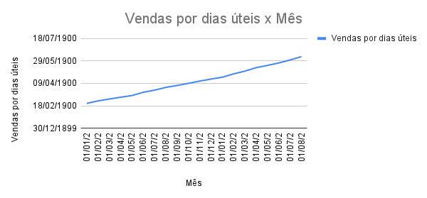
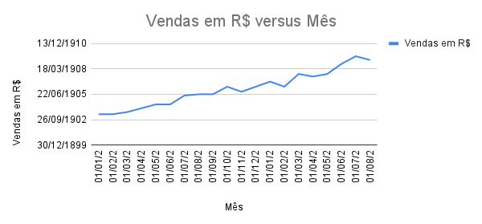
Mês | Vendas em R$ | Dias úteis | Vendas por dias úteis | Velocidade do aumento das vendas | Aceleracao
01/01/2019 | 1215 | 22 | 55.23
01/02/2019 | 1215 | 20 | 60.75 | 5.52
01/03/2019 | 1300 | 20 | 65.00 | 4.25 | -1.27
01/04/2019 | 1450 | 21 | 69.05 | 4.05 | -0.20
01/05/2019 | 1600 | 22 | 72.73 | 3.68 | -0.37
01/06/2019 | 1600 | 20 | 80.00 | 7.27 | 3.59
01/07/2019 | 1950 | 23 | 84.78 | 4.78 | -2.49
01/08/2019 | 2000 | 22 | 90.91 | 6.13 | 1.34
01/09/2019 | 2000 | 21 | 95.24 | 4.33 | -1.80
01/10/2019 | 2300 | 23 | 100.00 | 4.76 | 0.43
01/11/2019 | 2100 | 20 | 105.00 | 5.00 | 0.24
01/12/2019 | 2300 | 21 | 109.52 | 4.52 | -0.48
01/01/2020 | 2500 | 22 | 113.64 | 4.11 | -0.41
Velocidade do aumento das vendas vs. Mês
Aceleracao das vendas por Mês
01/02/2020 | 2300 | 19 | 121.05 | 7.42 | 3.30
01/03/2020 | 2800 | 22 | 127.27 | 6.22 | -1.20
01/04/2020 | 2700 | 20 | 135.00 | 7.73 | 1.51
01/05/2020 | 2800 | 20 | 140.00 | 5.00 | -2.73
01/06/2020 | 3200 | 22 | 145.45 | 5.45 | 0.45
01/07/2020 | 3500 | 23 | 152.17 | 6.72 | 1.26
01/08/2020 | 3350 | 21 | 159.52 | 7.35 | 0.63

Página4
Numero de acessos por mes
Meses | Acessos | Vendas | Taxa de Conversao
2019-01-01 | 980 | 100 | 10.20%
2019-02-01 | 1230 | 120 | 9.76%
2019-03-01 | 1450 | 150 | 10.34%
2019-04-01 | 1400 | 152 | 10.86%
2019-05-01 | 1700 | 180 | 10.59%
2019-06-01 | 1800 | 190 | 10.56%
2019-07-01 | 2300 | 245 | 10.65%
2019-08-01 | 2500 | 265 | 10.60%
2019-09-01 | 2830 | 320 | 11.31%
2019-10-01 | 2940 | 335 | 11.39%
2019-11-01 | 3210 | 357 | 11.12%
2019-12-01 | 3330 | 370 | 11.11%
2020-01-01 | 3145 | 372 | 11.83%
2020-02-01 | 2980 | 350 | 11.74%
2020-03-01 | 3005 | 345 | 11.48%
2020-04-01 | 2975 | 375 | 12.61%
2020-05-01 | 2847 | 380 | 13.35%
2020-06-01 | 2802 | 390 | 13.92%
Taxa de Conversao por Meses
2020-07-01 | 2800 | 400 | 14.29%
2020-08-01 | 2850 | 405 | 14.21%
2020-09-01 | 2789 | 398 | 14.27%

